Estadísticas
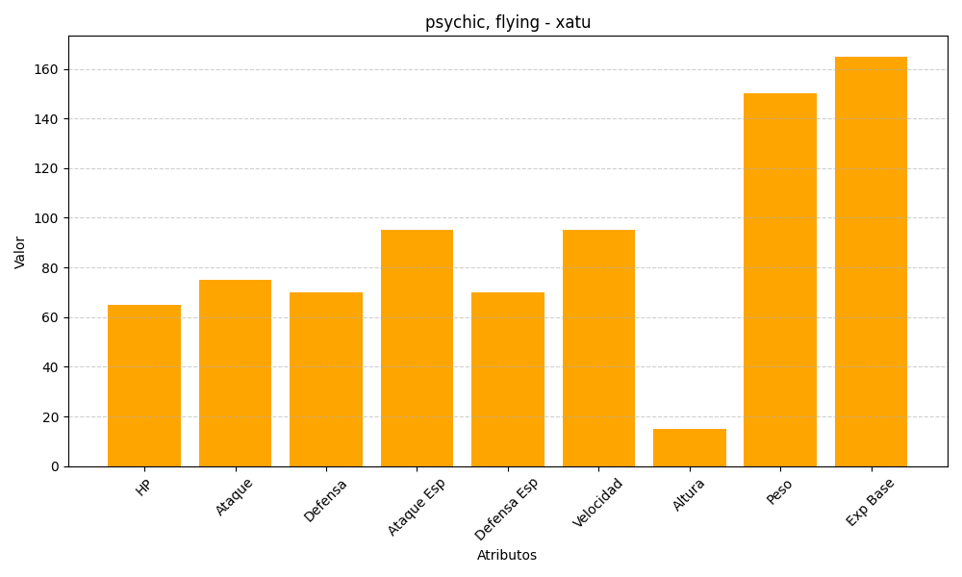
ID | Nombre | Tipo | HP | Ataque | Defensa | Ataque Especial | Defensa Especial | Velocidad | Altura | Peso | Experiencia Base
178 | xatu | psychic, flying | 65 | 75 | 70 | 95 | 70 | 95 | 15 | 150 | 165

